Graf č. 1
 | Graf č. 1

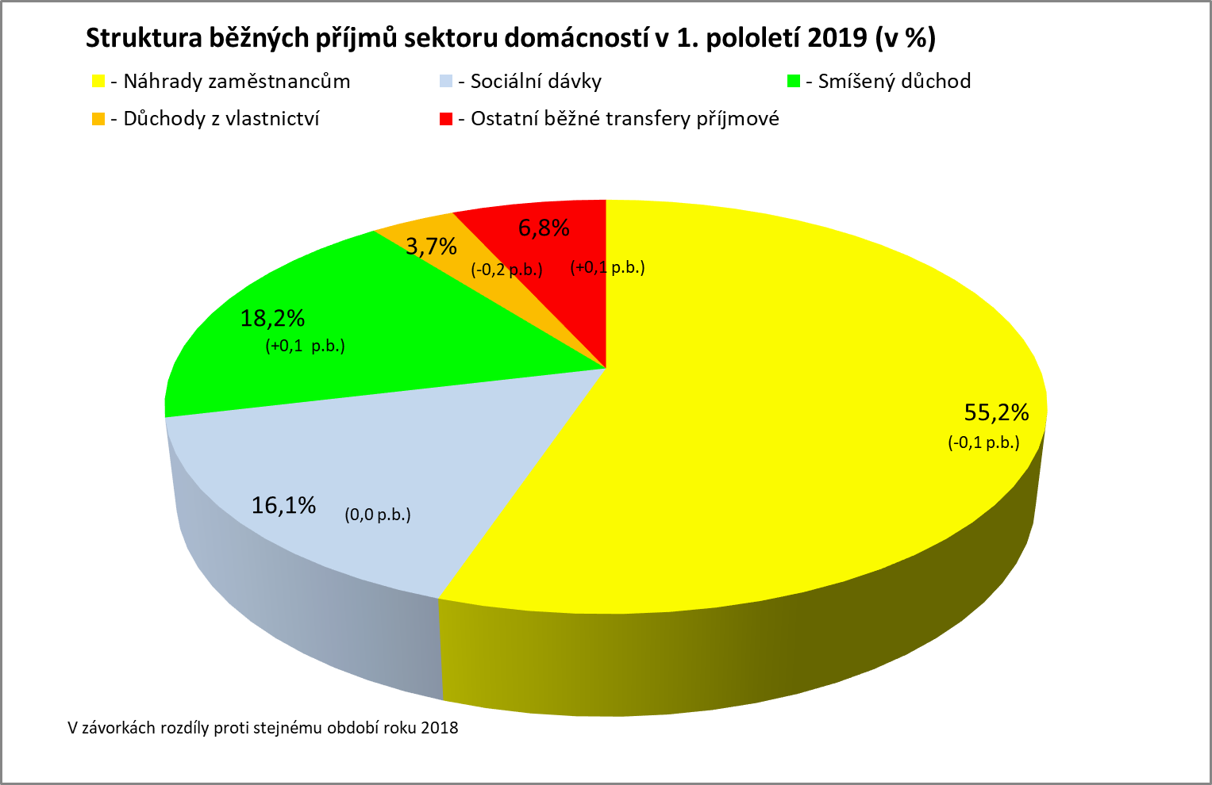

Zpracováno z předběžných údajů ČSÚ

Graf
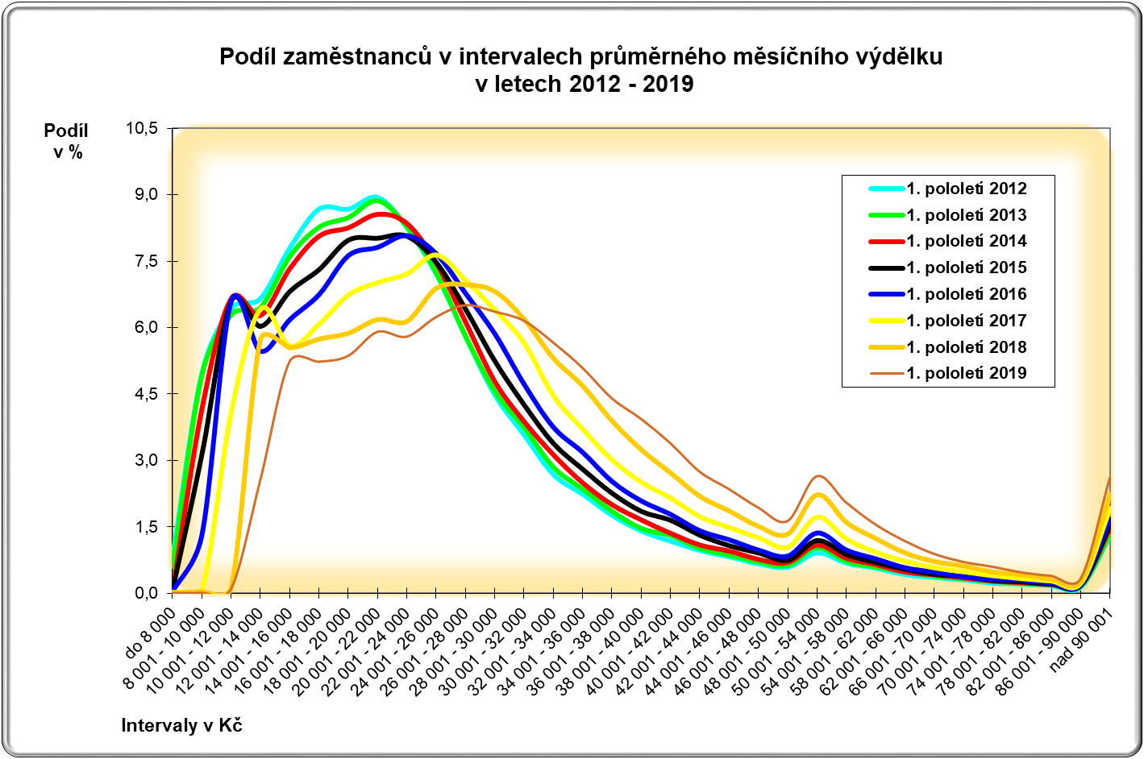

CR-M7.1z
ISPV - speciální výstupy |  | 1. pololetí 2019 |  |  |  |  | CR-M7.1z

Hrubá měsíční mzda podle kategorií zaměstnání

kategorie zaměstnání | počet zaměstnanců | diferenciace |  |  |  |  | průměr
 |  | 1. decil | 1. kvartil | medián | 3. kvartil | 9. decil | hodnota
 | tis. osob | Kč/měs | Kč/měs | Kč/měs | Kč/měs | Kč/měs | Kč/měs

D Manuální pracovníci | 1,731.2 | 15,566 | 19,221 | 25,327 | 32,178 |  | 26,871
T Nemanuální pracovníci | 1,996.8 | 20,017 | 27,173 | 35,794 | 47,842 | 68,169 | 42,707
Neuvedeno | 2.6 | 13,350 | 15,799 | 17,301 | 23,313 | 36,671 | 23,003
CELKEM | 3,730.6 | 16,761 | 22,218 | 30,230 | 40,243 | 55,400 | 35,344

Relace (%) D/T |  | 77.8 | 70.7 | 70.8 | 67.3 | 58.3 | 62.9

manuální pracovníci - zaměstnanci s převážně manuálním charakterem práce (hlavní třída 4-9)
nemanuální pracovníci - zaměstnanci s převážně nemanuálním charakterem práce (hlavní třída 1-5)

 | D Manuální pracovníci | T Nemanuální pracovníci | CELKEM
1. decil | 15,566 | 20,017 | 16,761
1. kvartil | 19,221 | 27,173 | 22,218
medián | 25,327 | 35,794 | 30,230
3. kvartil | 32,178 | 47,842 | 40,243
9. decil | 0 | 68,169 | 55,400

